CollectiveAccess
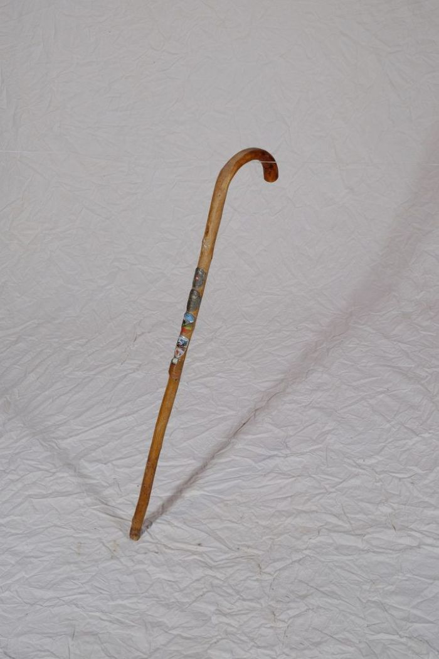
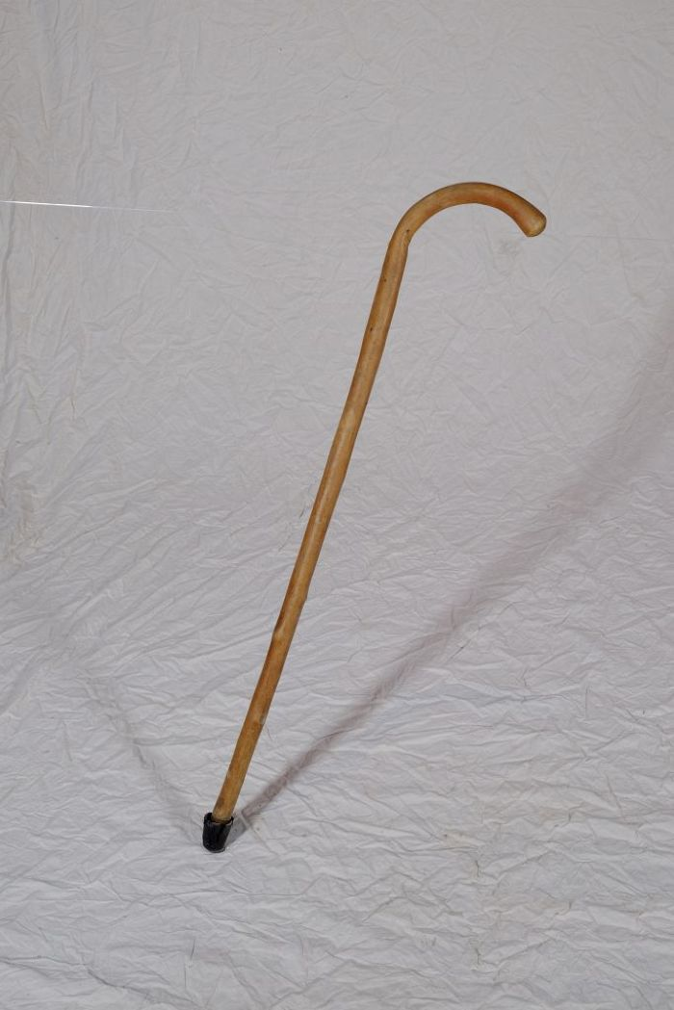
Image | Object | Description | Date
 | Wanderstock (A1140) | Dieser Wanderstock ist mit zahlreichen Stocknägeln geschmückt. Die Stocknägel wurden an verschiedenen Stationen der Wanderung erworben und dienten als Erinnerungsstück an die besuchten Orte. Die Nägel zeigen folgende Inschriften: Austria Österreich, Berliner Hütte 2040 Zillertal, Brandberg bei Mayerhofen Tirol Steinerkogel 1270m, Grüm-Wandhütte-Tirol und Goldenes Dach Innsbruck.
 | Wanderstock (A1141) | Ein Wanderstock, auch als Spazier- oder Gehstock bezeichnet, diente beim Wandern oder Gehen als Stütze. Die Spitze aus Gummi gab Halt und verhinderte, dass der Stock abrutschte.
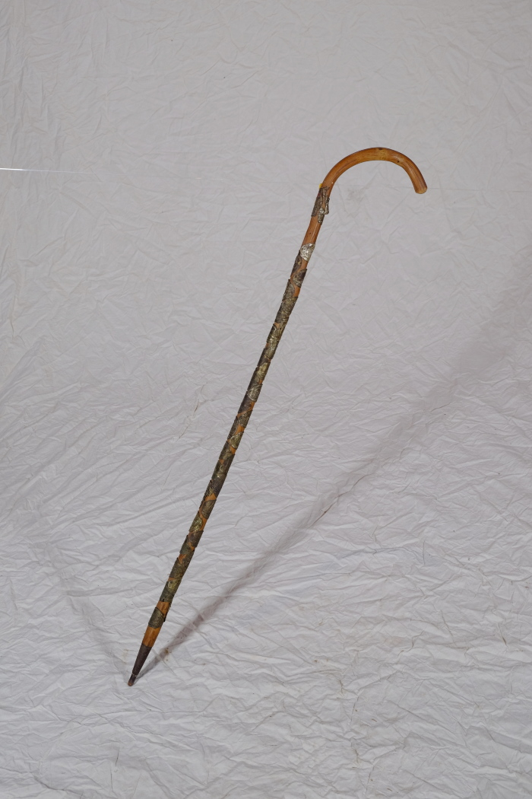
 | Wanderstock (A1297) | Dieser Wanderstock ist mit zahlreichen Stocknägeln geschmückt. Die Stocknägel wurden an verschiedenen Stationen der Wanderung erworben und dienten als Erinnerungsstück an die besuchten Orte. Die Nägel zeigen folgene Innschriften: Drachenfels, Arenberg genannt Roter Hahn, Oelberg Sbgb., Ruine Drachenfels, Nationaldenkmal Niederwald, Königswinter "Vater Rhein auf deinen Bergen möcht ich sein", Mäuseturm bei Bingen, Köln Dom, Die Pfalz bei Caub, Honnef a. Rhein, Rheinstein Schloß, Universität Bonn, Loreleyfelsen, Der Rolandsbogen, Burg Rheinfels m. St. Goar, Siebengebirge Rolandseck - Nonnenwerth, Bacharach a. Rh., Kloster Heisterbach Ruine, Rüdesheim, Petersberg a. Rh., Zur Lindenwirtin Ännchen Godesberg, Apollinariskirche b. Remagen, Braubach a. Rh., Remagen, Andernach a. Rh., Befreiungsfeier 1930, Rhein-Insel Grafenwerth, Rhöndorf Alte Kapelle, Linz a. Rh., Ehrenbreitstein a. Rh., Bad Neuenahr Kurtheater, Koblenz a. Rhein Deutsches Eck, Bad Neuenahr und Stolzenfels a. Rh. Die Nägel ermöglichen zudem eine Datierung. So erinnert ein Stocknagel an die Entmilitarisierung der linksrheinischen Gebiete 1930. Ein weiterer zeigt "Honnef am Rhein", welches als Kurort seit 1960 den Namenszusatz "Bad" trägt. Der Nagel ist also auf die Jahre zuvor zu datieren, da der Ort darauf ohne den Namenszusatz erwähnt wird. Der Kurort "Bad Neuenahr" hingegen trägt das "Bad" seit 1927 in Namen, was auch bereits auf dem Stocknagel so erscheint.

